Manzanilla
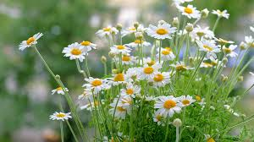

 | x | y
 | Dia | Altura(in) | NIVEL 1 | NIVEL 2 | NIVEL 3 | NIVEL 4 | NIVEL 5 | NIVEL 6
0 | 7 | 2 | 0.32 | 0.0105 | -0.00024583333333 | 1.5833333333E-06 | 2.619047619E-08 | -1.2351190476E-09
1 | 17 | 5.2 | 0.53 | 0.00066666666667 | -0.00015083333333 | 3.4166666667E-06 | -7.2619047619E-08
2 | 27 | 10.5 | 0.55 | -0.006875 | 5.4166666667E-05 | -1.6666666667E-06
3 | 47 | 21.5 | 0.275 | -0.0041666666667 | -4.5833333333E-05
4 | 67 | 27 | 0.15 | -0.006
5 | 77 | 28.5 | 0.03
6 | 87 | 28.8

x= | 37
P3(x)= | 16.466071429

Rosal
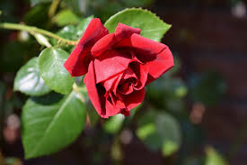

 | x | y
 | Dia | Altura | NIVEL 1 | NIVEL 2 | NIVEL 3 | NIVEL 4 | NIVEL 5 | NIVEL 6
0 | 5 | 3.5 | 0.63 | 0.0035 | -0.000225 | 0.00000775 | -1.9404761905E-07 | 3.8392857143E-09
1 | 15 | 9.8 | 0.735 | -0.0055 | 0.0001625 | -5.8333333333E-06 | 1.130952381E-07
2 | 35 | 24.5 | 0.57 | 0.001 | -0.0001875 | 2.0833333333E-06
3 | 45 | 30.2 | 0.59 | -0.0065 | -8.3333333333E-05
4 | 55 | 36.1 | 0.395 | -0.0098333333333
5 | 75 | 44 | 0.1
6 | 85 | 45

x= | 25
P3(x)= | 18.023214286

